#说明
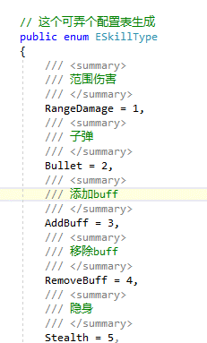
##技能数据来源可以来源编辑器，可自行开发TimeLine时间轴编辑不同技能数据
技能参数 | 参数0 | 参数1 | 参数2 | 参数3 | 参数4
Params | 触发时间点百分比 | 对应skilltype | 持续时长0（一帧）
 |  | 范围伤害 |  | 作用半径毫米
 |  | 子弹 |  | 子弹半径毫米 | 数量

